ITA 5 elementari
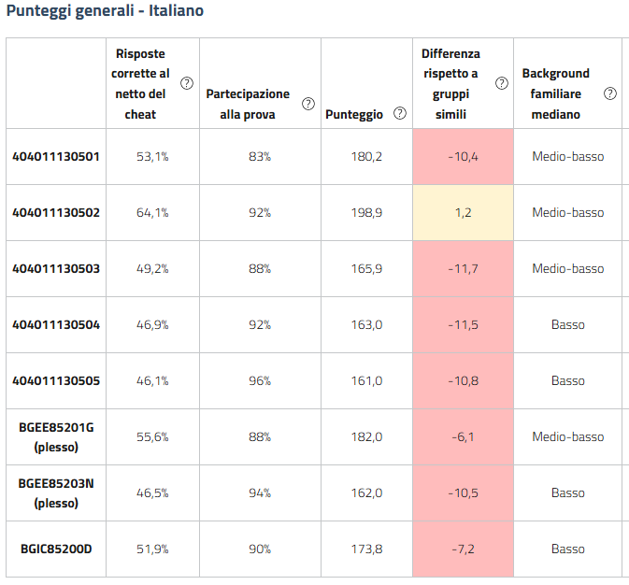
Italiano 2024-2025 |  | Differenza nei risultati (punteggio percentuale) rispetto a classi/scuole con background familiare simile
404011130501 | 5A Gru | -10.4
404011130502 | 5B Gru | 1.2
404011130503 | 5C Gru | -11.7
404011130504 | 5A Tel | -11.5
404011130505 | 5B Tel | -10.8
BGMM85202G (plesso Signorelli) |  | -6.1
BGMM85201E (plesso Marenzi) |  | -10.5
BGIC85200D |  | -7.2

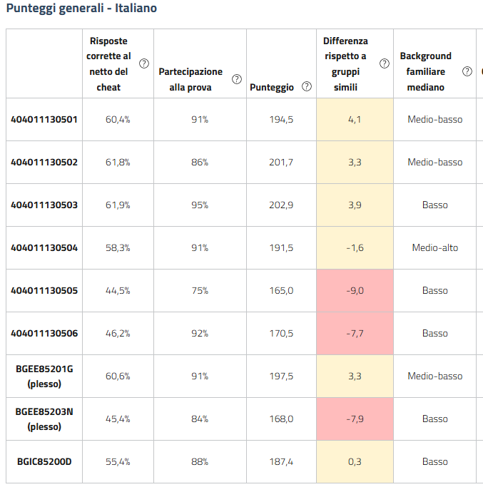
Italiano 2023-2024 |  | Differenza nei risultati (punteggio percentuale) rispetto a classi/scuole con background familiare simile
404011130501 | 5A Gru | 4.1
404011130502 | 5B Gru | 3.3
404011130503 | 5C Gru | 3.9
404011130504 | 5D Gru | -1.6
404011130505 | 5A Tel | -9.0
404011130506 | 5B Tel | -7.7
BGMM85202G (plesso Signorelli) |  | 3.3
BGMM85201E (plesso Marenzi) |  | -7.9
BGIC85200D |  | 0.3

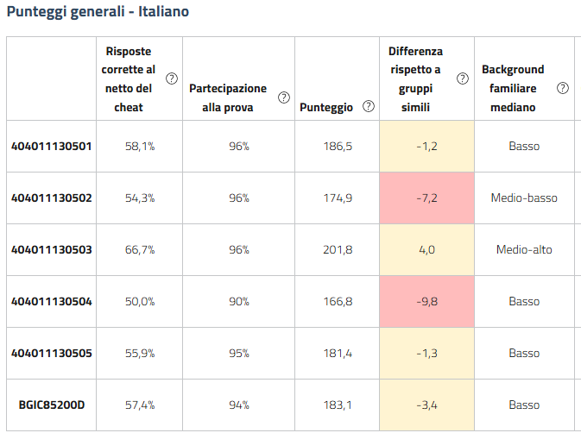
Italiano 2022-2023 |  | Differenza nei risultati (punteggio percentuale) rispetto a classi/scuole con background familiare simile
404011130501 | 5A Gru | -1.2
404011130502 | 5B Gru | -7.2
404011130503 | 5C Gru | 4.0
404011130504 | 5A Tel | -9.8
404011130505 | 5B Tel | -1.3
BGIC85200D |  | -3.4

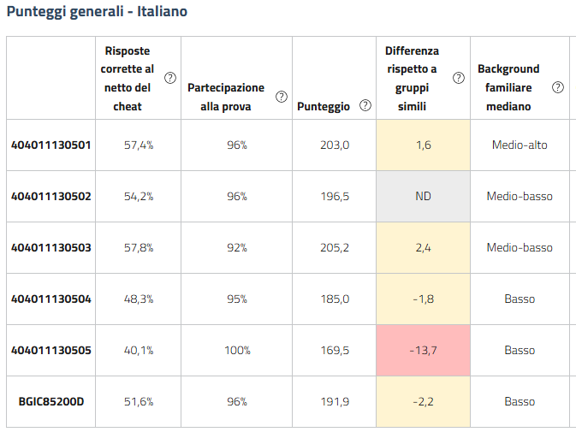
Italiano 2021-2022 |  | Differenza nei risultati (punteggio percentuale) rispetto a classi/scuole con background familiare simile
404011130501 | 5A Gru | 1.6
404011130502 | 5B Gru | ND
404011130503 | 5C Gru | 2.4
404011130504 | 5A Tel | -1.8
404011130505 | 5B Tel | -13.7
BGIC85200D |  | -2.2

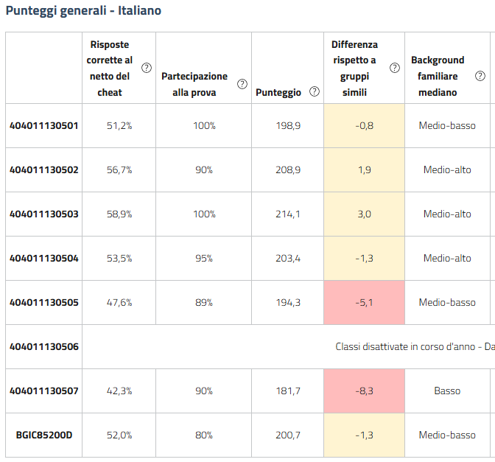
Italiano 2020-2021 |  | Differenza nei risultati (punteggio percentuale) rispetto a classi/scuole con background familiare simile
404011130501 | 5A Gru | -0.8
404011130502 | 5B Gru | 1.9
404011130503 | 5C Gru | 3.0
404011130504 | 5D Gru | -1.3
404011130505 | 5A Tel | -5.1
404011130506 | 5B Tel | Classi disattivate in corso d'anno - Dati INVALSI mancanti o non correttamente caricati.
404011130507 | 5C Tel | -8.3
BGIC85200D |  | -1.3

Italiano 2019-2020 NON SVOLTA
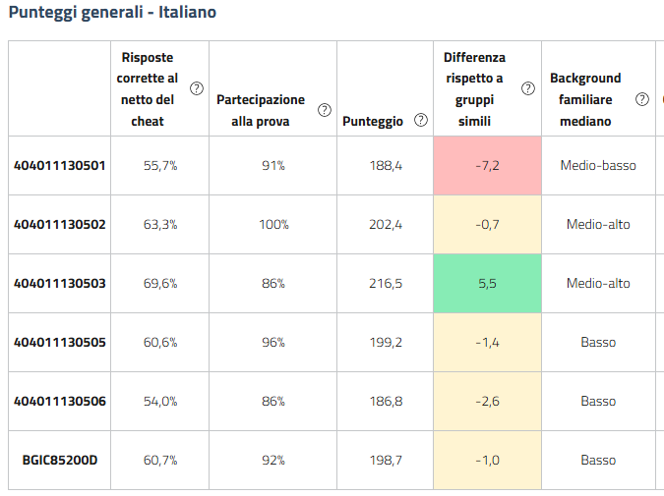
Italiano 2018-2019 |  | Differenza nei risultati (punteggio percentuale) rispetto a classi/scuole con background familiare simile
404011130501 | 5A Gru | -7.2
404011130502 | 5B Gru | -0.7
404011130503 | 5C Gru | 5.5
404011130505 | 5A Tel | -1.4
404011130506 | 5B Tel | -2.6
BGIC85200D |  | -1.0

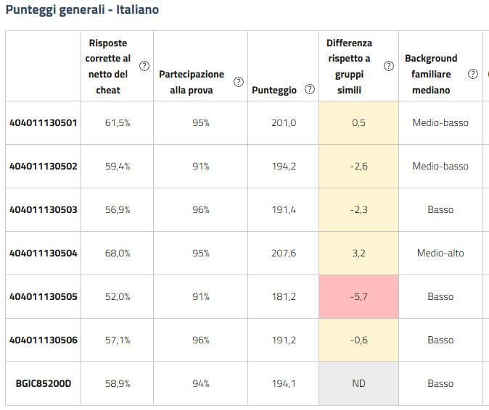
Italiano 2017-2018 |  | Differenza nei risultati (punteggio percentuale) rispetto a classi/scuole con background familiare simile
404011130501 | 5A Gru | 0.5
404011130502 | 5B Gru | -2.6
404011130503 | 5C Gru | -2.3
404011130504 | 5D Gru | 3.2
404011130505 | 5A Tel | -5.7
404011130506 | 5B Tel | -0.6
BGIC85200D |  | ND

MAT 5 elementari
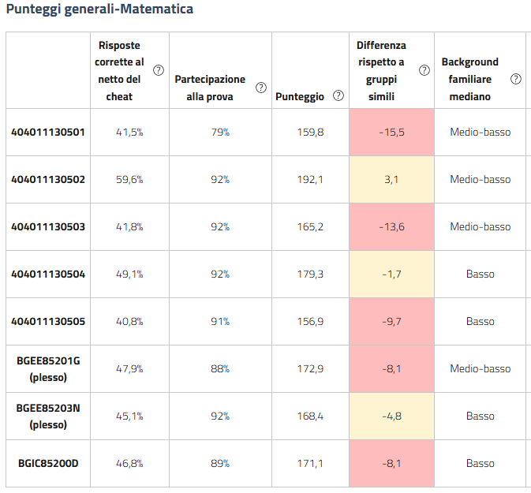
Matematica 2024-2025 |  | Differenza nei risultati (punteggio percentuale) rispetto a classi/scuole con background familiare simile
404011130501 | 5A Gru | -15.5
404011130502 | 5B Gru | 3.1
404011130503 | 5C Gru | -13.6
404011130504 | 5A Tel | -1.7
404011130505 | 5B Tel | -9.7
BGMM85202G (plesso Signorelli) |  | -8.1
BGMM85201E (plesso Marenzi) |  | -4.8
BGIC85200D |  | -8.1

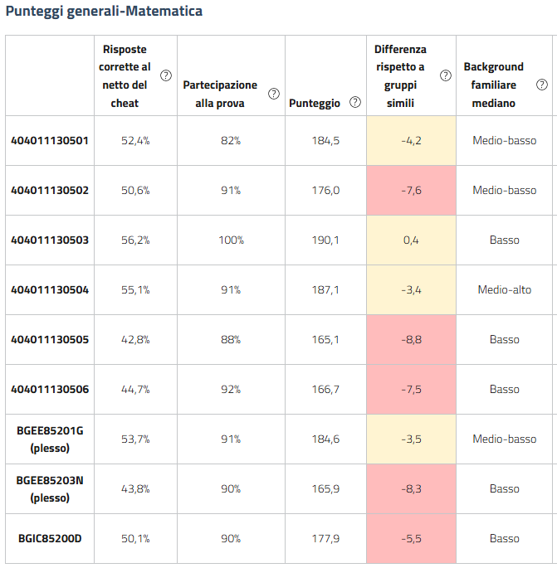
Matematica 2023-2024 |  | Differenza nei risultati (punteggio percentuale) rispetto a classi/scuole con background familiare simile
404011130501 | 5A Gru | -4.2
404011130502 | 5B Gru | -7.6
404011130503 | 5C Gru | 0.4
404011130504 | 5D Gru | -3.4
404011130505 | 5A Tel | -8.8
404011130506 | 5B Tel | -7.5
BGMM85202G (plesso Signorelli) |  | -3.5
BGMM85201E (plesso Marenzi) |  | -8.3
BGIC85200D |  | -5.5

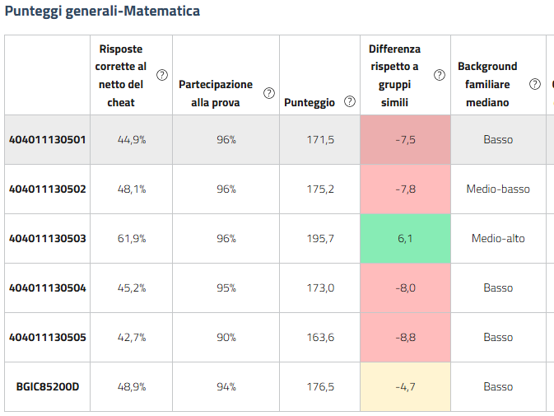
Matematica 2022-2023 |  | Differenza nei risultati (punteggio percentuale) rispetto a classi/scuole con background familiare simile
404011130501 | 5A Gru | -7.5
404011130502 | 5B Gru | -7.8
404011130503 | 5C Gru | 6.1
404011130504 | 5A Tel | -8.0
404011130505 | 5B Tel | -8.8
BGIC85200D |  | -4.7

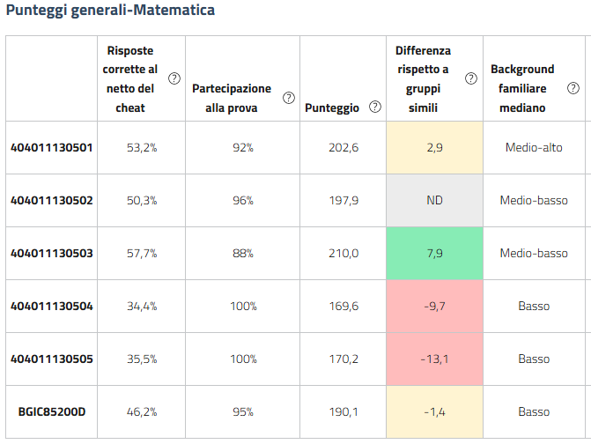
Matematica 2021-2022 |  | Differenza nei risultati (punteggio percentuale) rispetto a classi/scuole con background familiare simile
404011130501 | 5A Gru | 2.9
404011130502 | 5B Gru | ND
404011130503 | 5C Gru | 7.9
404011130504 | 5A Tel | -9.7
404011130505 | 5B Tel | -13.1
BGIC85200D |  | -1.4

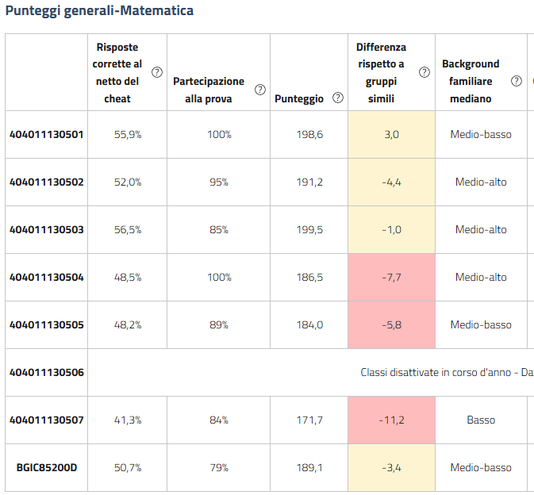
Matematica 2020-2021 |  | Differenza nei risultati (punteggio percentuale) rispetto a classi/scuole con background familiare simile
404011130501 | 5A Gru | 3.0
404011130502 | 5B Gru | -4.4
404011130503 | 5C Gru | -1.0
404011130504 | 5D Gru | -7.7
404011130505 | 5A Tel | -5.8
404011130506 | 5B Tel | Classi disattivate in corso d'anno - Dati INVALSI mancanti o non correttamente caricati.
404011130507 | 5C Tel | -11.2
BGIC85200D |  | -3.4

Matematica 2019-2020 NON SVOLTA

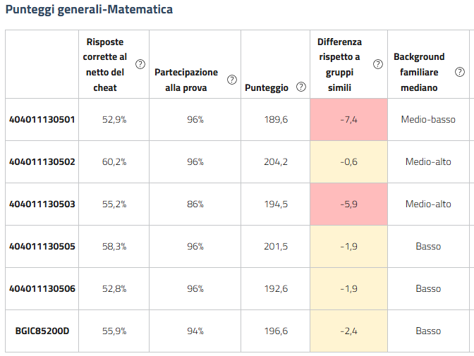
Matematica 2018-2019 |  | Differenza nei risultati (punteggio percentuale) rispetto a classi/scuole con background familiare simile
404011130501 | 5A Gru | -7.4
404011130502 | 5B Gru | -0.6
404011130503 | 5C Gru | -5.9
404011130505 | 5A Tel | -1.9
404011130506 | 5B Tel | -1.9
BGIC85200D |  | -2.4

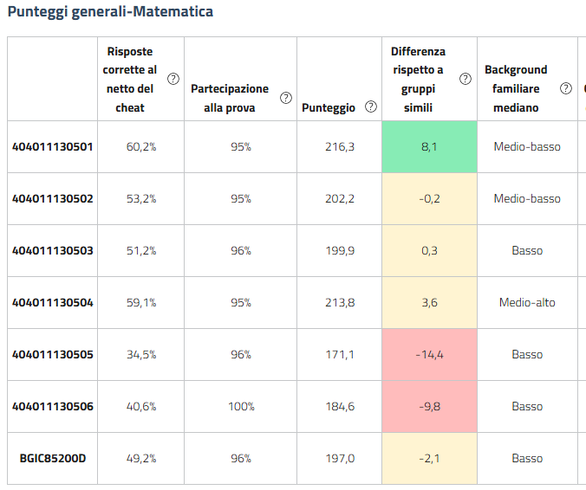
Matematica 2017-2018 |  | Differenza nei risultati (punteggio percentuale) rispetto a classi/scuole con background familiare simile
404011130501 | 5A Gru | 8.1
404011130502 | 5B Gru | -0.2
404011130503 | 5C Gru | 0.3
404011130504 | 5D Gru | 3.6
404011130505 | 5A Tel | -14.4
404011130506 | 5B Tel | -9.8
BGIC85200D |  | -2.1

Inglese 5 elementari
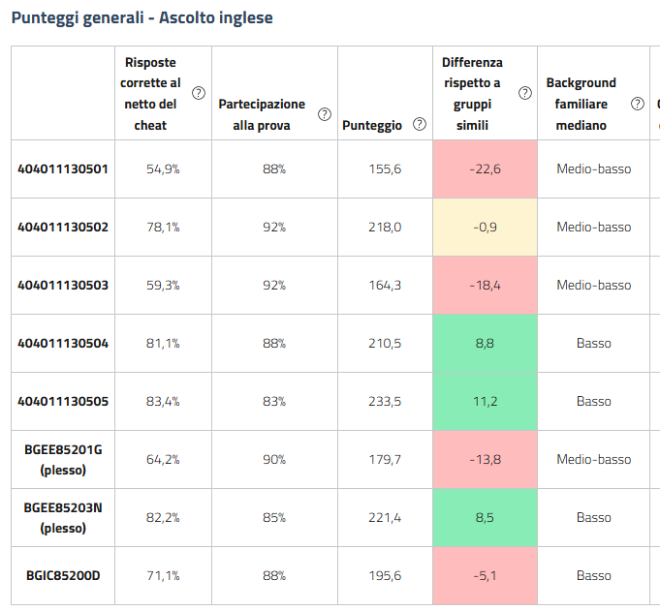
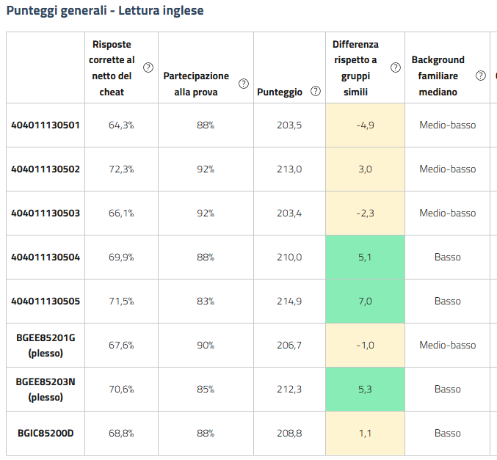
ING ascolto 2024-2025 |  | Differenza nei risultati (punteggio percentuale) rispetto a classi/scuole con background familiare simile | ING lettura 2024-2025 |  | Differenza nei risultati (punteggio percentuale) rispetto a classi/scuole con background familiare simile
404011130501 | 5A Gru | -22.6 | 404011130501 | 5A Gru | -4.9
404011130502 | 5B Gru | -0.9 | 404011130502 | 5B Gru | 3.0
404011130503 | 5C Gru | -18.4 | 404011130503 | 5C Gru | -2.3
404011130504 | 5A Tel | 8.8 | 404011130504 | 5A Tel | 5.1
404011130505 | 5B Tel | 11.2 | 404011130505 | 5B Tel | 7.0
BGMM85202G (plesso Signorelli) |  | -13.8 | BGMM85202G (plesso Signorelli) |  | -1.0
BGMM85201E (plesso Marenzi) |  | 8.5 | BGMM85201E (plesso Marenzi) |  | 5.3
BGIC85200D |  | -5.1 | BGIC85200D |  | 1.1

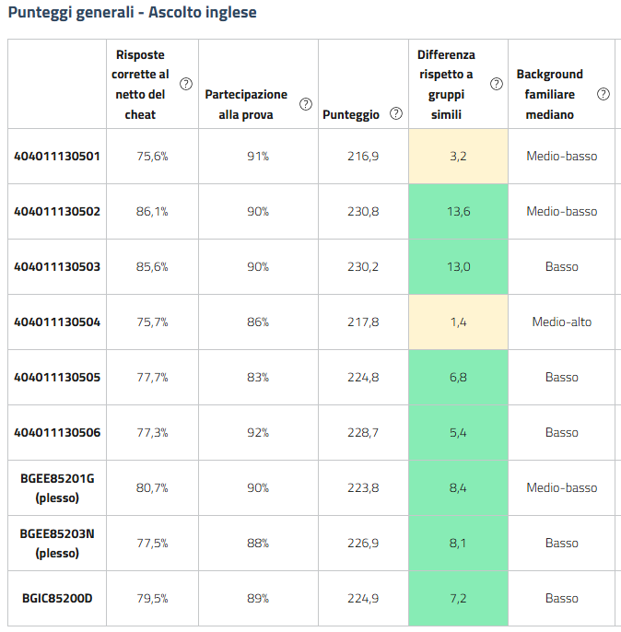
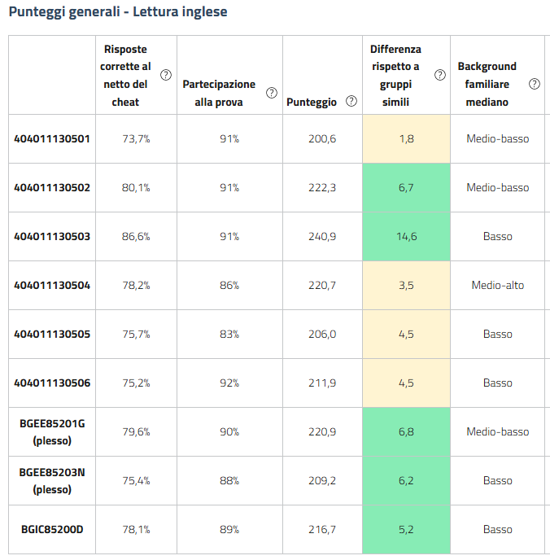
ING ascolto 2023-2024 |  | Differenza nei risultati (punteggio percentuale) rispetto a classi/scuole con background familiare simile | ING lettura 2023-2024 |  | Differenza nei risultati (punteggio percentuale) rispetto a classi/scuole con background familiare simile
404011130501 | 5A Gru | 3.2 | 404011130501 | 5A Gru | 1.8
404011130502 | 5B Gru | 13.6 | 404011130502 | 5B Gru | 6.7
404011130503 | 5C Gru | 13.0 | 404011130503 | 5C Gru | 14.6
404011130504 | 5D Gru | 1.4 | 404011130504 | 5D Gru | 3.5
404011130505 | 5A Tel | 6.8 | 404011130505 | 5A Tel | 4.5
404011130506 | 5B Tel | 5.4 | 404011130506 | 5B Tel | 4.5
BGMM85202G (plesso Signorelli) |  | 8.4 | BGMM85202G (plesso Signorelli) |  | 6.8
BGMM85201E (plesso Marenzi) |  | 8.1 | BGMM85201E (plesso Marenzi) |  | 6.2
BGIC85200D |  | 7.2 | BGIC85200D |  | 5.2

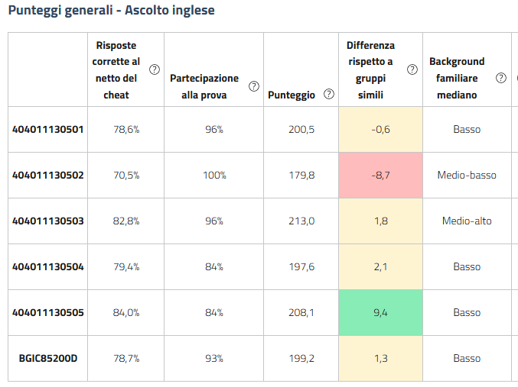
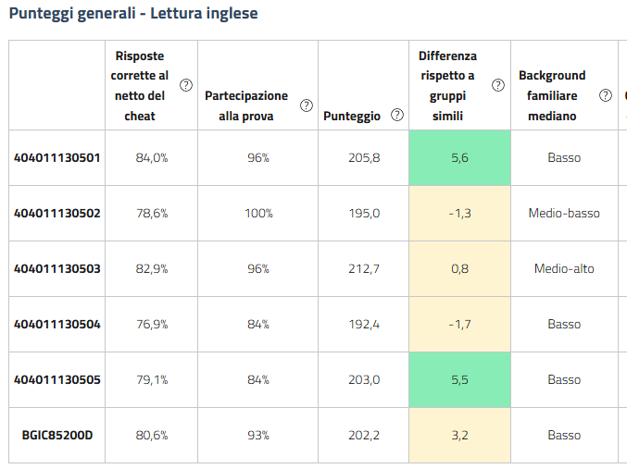
ING ascolto 2022-2023 |  | Differenza nei risultati (punteggio percentuale) rispetto a classi/scuole con background familiare simile | ING lettura 2022-2023 |  | Differenza nei risultati (punteggio percentuale) rispetto a classi/scuole con background familiare simile
404011130501 | 5A Gru | -0.6 | 404011130501 | 5A Gru | 5.6
404011130502 | 5B Gru | -8.7 | 404011130502 | 5B Gru | -1.3
404011130503 | 5C Gru | 1.8 | 404011130503 | 5C Gru | 0.8
404011130504 | 5A Tel | 2.1 | 404011130504 | 5A Tel | -1.7
404011130505 | 5B Tel | 9.4 | 404011130505 | 5B Tel | 5.5
BGIC85200D |  | 1.3 | BGIC85200D |  | 3.2

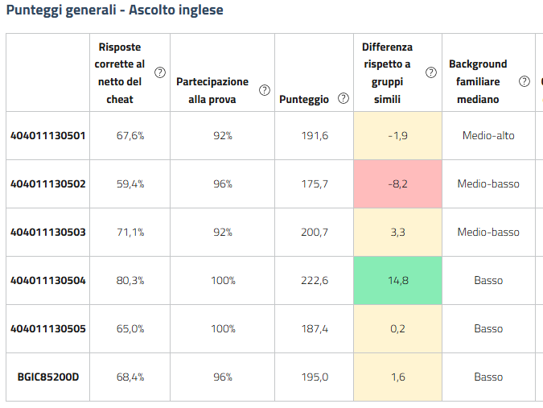
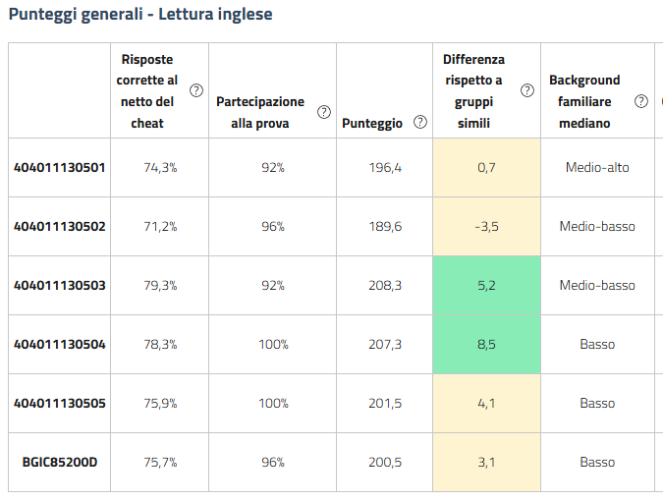
ING ascolto 2021-2022 |  | Differenza nei risultati (punteggio percentuale) rispetto a classi/scuole con background familiare simile | ING lettura 2021-2022 |  | Differenza nei risultati (punteggio percentuale) rispetto a classi/scuole con background familiare simile
404011130501 | 5A Gru | -1.9 | 404011130501 | 5A Gru | 0.7
404011130502 | 5B Gru | -8.2 | 404011130502 | 5B Gru | -3.5
404011130503 | 5C Gru | 3.3 | 404011130503 | 5C Gru | 5.2
404011130504 | 5A Tel | 14.8 | 404011130504 | 5A Tel | 8.5
404011130505 | 5B Tel | 0.2 | 404011130505 | 5B Tel | 4.1
BGIC85200D |  | 1.6 | BGIC85200D |  | 3.1

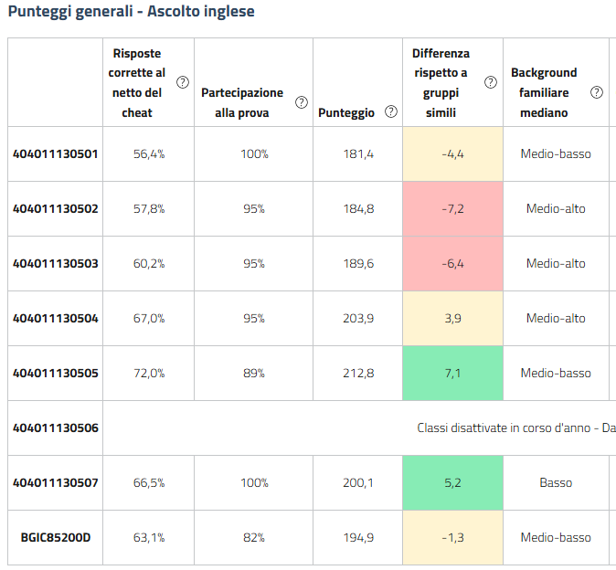
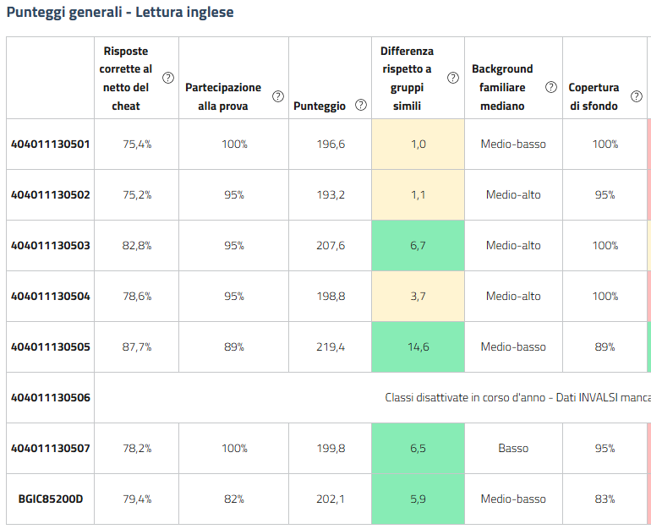
ING ascolto 2020-2021 |  | Differenza nei risultati (punteggio percentuale) rispetto a classi/scuole con background familiare simile | ING lettura 2020-2021 |  | Differenza nei risultati (punteggio percentuale) rispetto a classi/scuole con background familiare simile
404011130501 | 5A Gru | -4.4 | 404011130501 | 5A Gru | 1.0
404011130502 | 5B Gru | -7.2 | 404011130502 | 5B Gru | 1.1
404011130503 | 5C Gru | -6.4 | 404011130503 | 5C Gru | 6.7
404011130504 | 5D Gru | 3.9 | 404011130504 | 5D Gru | 3.7
404011130505 | 5A Tel | 7.1 | 404011130505 | 5A Tel | 14.6
404011130506 | 5B Tel | Classi disattivate in corso d'anno - Dati INVALSI mancanti o non correttamente caricati. | 404011130506 | 5B Tel | Classi disattivate in corso d'anno - Dati INVALSI mancanti o non correttamente caricati.
404011130507 | 5C Tel | 5.2 | 404011130507 | 5C Tel | 6.5
BGIC85200D |  | -1.3 | BGIC85200D |  | 5.9

ING ascolto 2019-2020 NON SVOLTA |  |  | ING lettura 2019-2020 NON SVOLTA
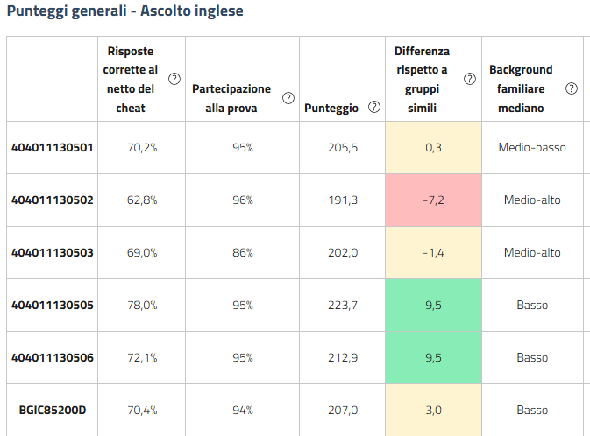
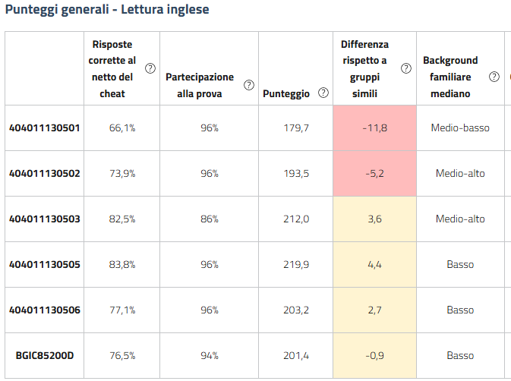
ING ascolto 2018-2019 |  | Differenza nei risultati (punteggio percentuale) rispetto a classi/scuole con background familiare simile | ING lettura 2018-2019 |  | Differenza nei risultati (punteggio percentuale) rispetto a classi/scuole con background familiare simile
404011130501 | 5A Gru | 0.3 | 404011130501 | 5A Gru | -11.8
404011130502 | 5B Gru | -7.2 | 404011130502 | 5B Gru | -5.2
404011130503 | 5C Gru | -1.4 | 404011130503 | 5C Gru | 3.6
404011130505 | 5A Tel | 9.5 | 404011130505 | 5A Tel | 4.4
404011130506 | 5B Tel | 9.5 | 404011130506 | 5B Tel | 2.7
BGIC85200D |  | 3.0 | BGIC85200D |  | -0.9

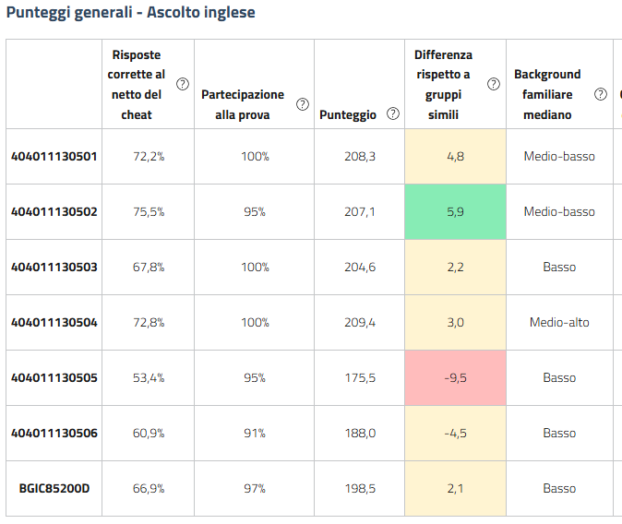
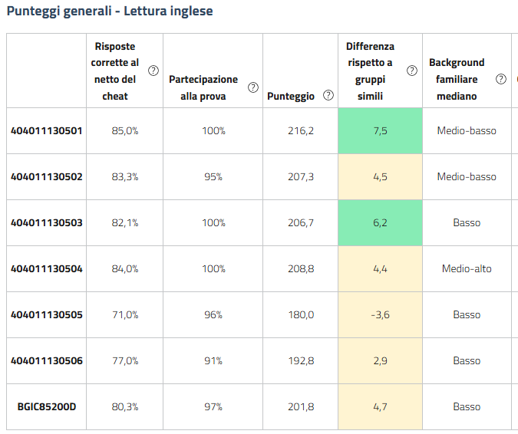
ING ascolto 2017-2018 |  | Differenza nei risultati (punteggio percentuale) rispetto a classi/scuole con background familiare simile | ING lettura 2017-2018 |  | Differenza nei risultati (punteggio percentuale) rispetto a classi/scuole con background familiare simile
404011130501 | 5A Gru | 4.8 | 404011130501 | 5A Gru | 7.5
404011130502 | 5B Gru | 5.9 | 404011130502 | 5B Gru | 4.5
404011130503 | 5C Gru | 2.2 | 404011130503 | 5C Gru | 6.2
404011130504 | 5D Gru | 3.0 | 404011130504 | 5D Gru | 4.4
404011130505 | 5A Tel | -9.5 | 404011130505 | 5A Tel | -3.6
404011130506 | 5B Tel | -4.5 | 404011130506 | 5B Tel | 2.9
BGIC85200D |  | 2.1 | BGIC85200D |  | 4.7

